INDICE
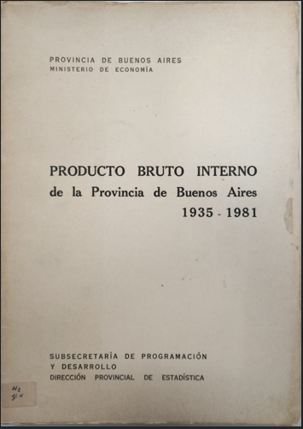
PRODUCTO BRUTO INTERNO
de la Provincia de Buenos Aires
1935 - 1981

PAGINA 12 | PRODUCTO BURTO INTERNO A COSTO DE FACTORES Y A PRECIOS DE MERCADO EN VALORES CORRIENTES, SEGÚN SECTORES ECONÓMICOS (EN MILLONES DE $)
PAGINA 19 | PRODUCTO BRUTO INTERNO A COSTO DE FACTORES EN VALORES CORRIENTES (EN MILLONES DE $)
PAGINA 22 | PRODUCTO BRUTO INTERNO A COSTO DE FACTORES EN VALORES CONSTANTES DEL AÑO 1950. SEGÚN SECTORES ECONÓMICOS (EN MILLONES DE $)
PAGINA 24 | PRODUCTO BRUTO INTERNO A COSTO DE FACTORES EN VALORES CONSTANTES DEL AÑO 1960. SEGÚN SECTORES ECONÓMICOS (EN MILLONES DE $)
PAGINA 26 | PRODUCTO BRUTO INTERNO A COSTO DE FACTORES Y A PRECIOS DE MERCADO EN VALORES CONSTANTES DEL AÑO 1970 (EN MILLONES DE $)
PAGINA 30 | ÍNDICE DE VOLUMEN FÍSICO DE LA PRODUCCIÓN, SEGÚN SECTORES ECONÓMICOS - AÑO BASE 1950=100
PAGINA 32 | ÍNDICE DE VOLUMEN FÍSICO DE LA PRODUCCIÓN, SEGÚN SECTORES ECONÓMICOS - AÑO BASE 1950=100 - AÑO BASE 1960=100
PAGINA 34 | ÍNDICE DE VOLUMEN FÍSICO DE LA PRODUCCIÓN, SEGÚN SECTORES ECONÓMICOS - AÑO BASE 1970=100
PAGINA 36 | PRECIOS IMPLÍCITOS EN EL PRODUCTO BRUTO SECTORIAL - AÑO BASE 1950=100
PAGINA 38 | PRECIOS IMPLÍCITOS EN EL PRODUCTO BRUTO SECTORIAL - AÑO BASE 1960=100
PAGINA 40 | PRECIOS IMPLÍCITOS EN EL PRODUCTO BRUTO SECTORIAL - AÑO BASE 1970=100
PAGINA 44 | PRODUCTO BRUTO INTERNO, A COSTO DE FACTORES. PER-CAPITA
PAGINA 46 | PRODUCTO BRUTO INTERNO, A COSTO DE FACTORES. PER-CAPITA -
PAGINA 48 | PRODUCTO BRUTO INTERNO, A COSTO DE FACTORES. PER-CAPITA -
PAGINA 52 | ÍNDICES DE PRECIOS - Años 1935 - 1953
PAGINA 53 | ÍNDICES DE PRECIOS - Años 1954 - 1969
PAGINA 54 | ÍNDICES DE PRECIOS - Años 1970 - 1986

